상품제안서
스텐 녹차망 스마트 LED 온도텀블러 500ml | 상품코드: S06301

 |  |  |  |  |  |  | 02-713-8555 | www.synergygift.co.kr
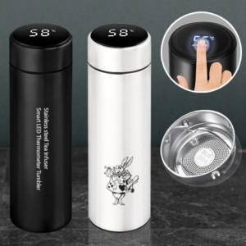

【상세/제작정보】 | <p>★ 녹차망 포함</p>

【인쇄/포장옵션】 | 실크, 레이저, 풀칼라 / 포장지포장

【공급단가】 | 수량 | 50~ | 100~ | 300~ | 1,000~ | 5,000~
*VAT별도 | 화이트 | 4,330원 | 4,160원 | 3,960원 | 3,800원 | 3,670원
 | 블랙 | 4,330원 | 4,160원 | 3,960원 | 3,800원 | 3,670원

【상품 URL】 | https://www.synergygift.co.kr:443/src/goods_detail.php?gdno=17305

